Sheet1
功能 | 接口 | 方法 | 前端传参 | 后台返回 | 备注
注：不要传多余的参数

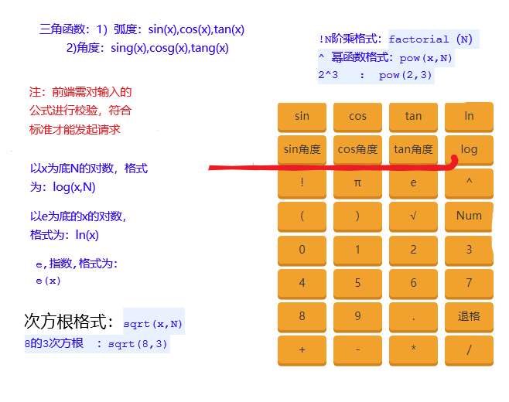
TCF模型分析页面：marker曲线 | MarkerCurve | GET | curveTypeId：数组，曲线主键； waferId：晶圆主键; sParameter：s参数。 | 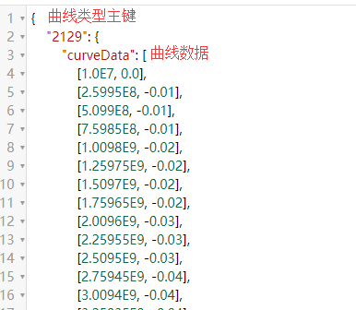 json类型集合 | 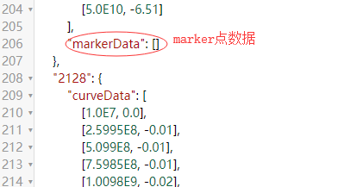
计算器:新建参数/公式 | Calculator | GET | customParameter：自定义参数； coordinateId：坐标主键； waferId：晶圆主键； userformula：用户输入的公式； formula：前端转的数字公式字符串； | json类型的集合（status:结果状态；result：结果数值；customParameter：自定义参数；calculationFormula：公式） | 表达式有问题时，集合中只有status
计算器：修改参数/公式 | Calculator | GET | coordinateId：坐标主键； waferId：晶圆主键； oldParameter：修改前的参数； customParameter：自定义参数； calculationId：公式主键； userformula：用户输入的公式； formula：前端转的数字公式字符串； | json类型的集合（status:结果状态；result：结果数值；customParameter：自定义参数；calculationFormula：公式） | 表达式有问题时，集合中只有status
计算区域：展示当前晶圆所有参数，结果，公式 | CalculationData | GET | waferId：晶圆主键； | json类型集合
自定义参数是否存在 | CustomParameter | GET | waferId：晶圆主键； customParameter：自定义参数 | json类型提示信息（若不存在在返回空字符串）
打的marker是否存在 | MarkerExsit | GET | markerName：marker名； sParameter：s参数； waferId：晶圆主键 | json类型的true或false | 弃用
marker添加 | MarkerOperate | POST | waferId：晶圆主键； classify：值为"add"； sParameter: s参数； Map<String, String[]>集合，格式：key随意，value数组为 [0]=curveTypeId曲线类型主键，[1]=Marker名字，[2]=Marker.X， [3]=Marker.Y,[4]=key | json类型的true或false
marker修改 | MarkerOperate | POST | classify：值为"modify"； Map<String, String[]>集合，格式：key随意，value数组为 [0]=Marker主键， [1]=Marker名字 | json类型的true或false | 只允许修改marker名
marker删除 | MarkerOperate | POST | classify：值为"remove"； sParameter: s参数； curveTypeId:曲线类型主键，字符串拼接，英文逗号分隔，首尾不为逗号 | json类型的true或false | 更换key时，要先清除原来的
marker获取 | GetMarker | GET | curveTypeId:曲线类型主键，字符串拼接，英文逗号分隔，首尾不为逗号 | json类型，数组
应用到当前晶圆的其余die | MarkerSave | POST | coordinateId：当前die的主键； markerKey：打marker的依据； sParameter：s参数，即TCF页面的入口； waferId：晶圆主键 | json类型的true或false

